Data
STT | Cặp | Thời gian | Yếu tố ủng hộ 123BO |  | Dấu hiệu ủng hộ |  |  | Tổng yếu tố hỗ trợ | R trước khi về SL | Mô hình | Khung H1
 |  |  | SL ngắn | Nhiều chạm | Sóng chủ | Vùng cản đảo chiều xa | Thuận xu hướng (H1)
 |  |  | gần D1 | > 2 | Mạnh, Phá đỉnh, Điều chỉnh không rõ ràng | >= 2R | Xu hướng ủng hộ, Sideway có quy luật
1 | CAD/JPY | 29/10/2018 | Không | Không | Không | Có | Có | 2/5 | Dưới 2R | 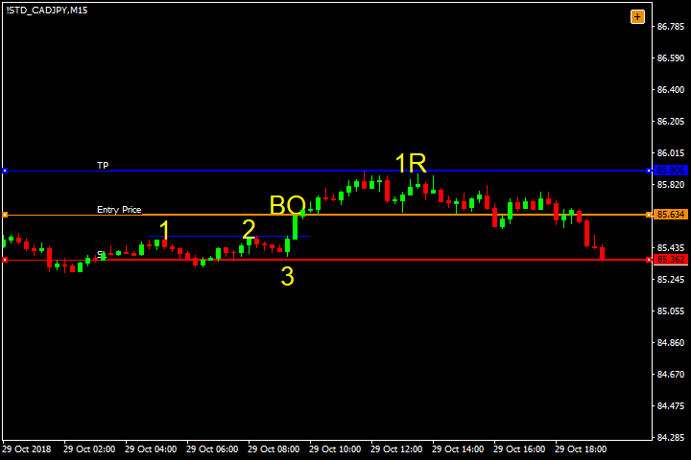 | 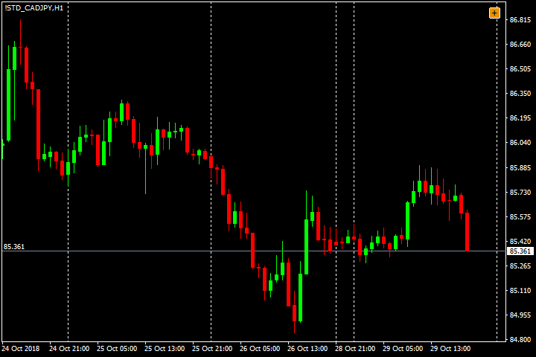
2 | CAD/JPY | 31/10/2018 | Có | Không | Không | Có | Không | 2/5 | Dưới 2R | 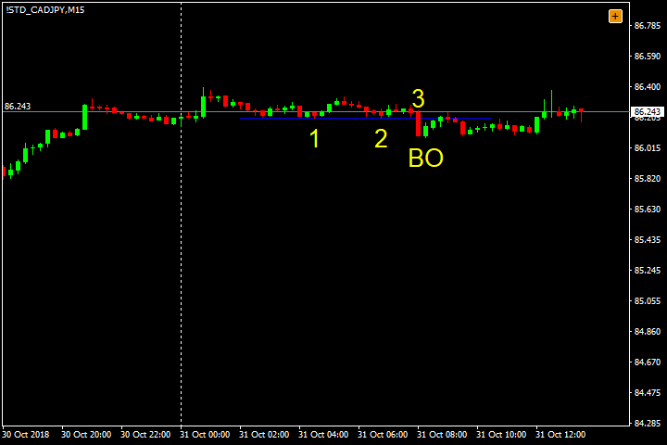 | 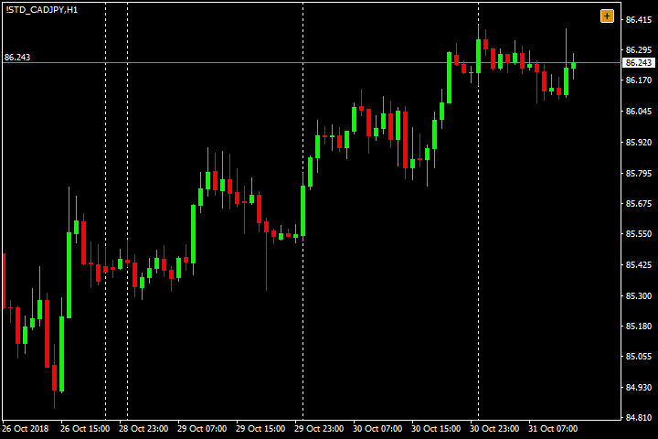
3 | CAD/JPY | 2018-05-11 | Có | Không | Không | Không | Có | 2/5 | Dưới 2R | 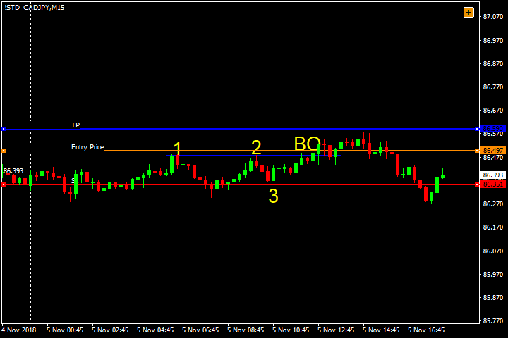 | 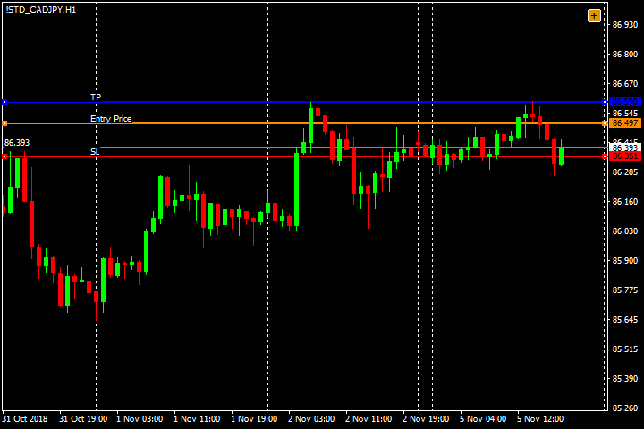
4 | CAD/JPY | 2018-08-11 | Có | Không | Có | Có | Không | 3/5 | Trên 3R và vô cực | 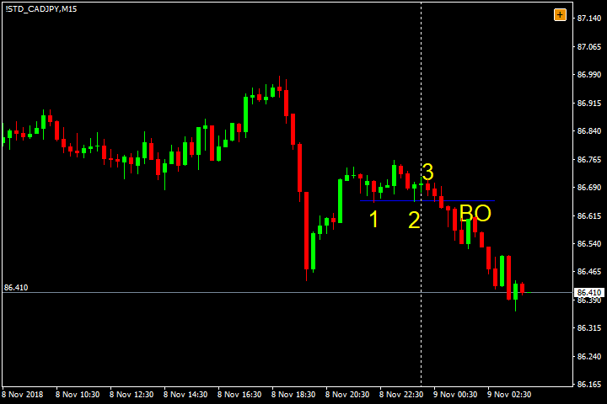 | 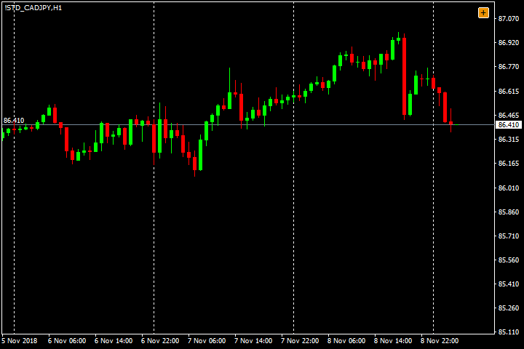
5 | CAD/JPY | 2018-12-11 | Không | Không | Có | Không | Có | 2/5 | Dưới 2R | 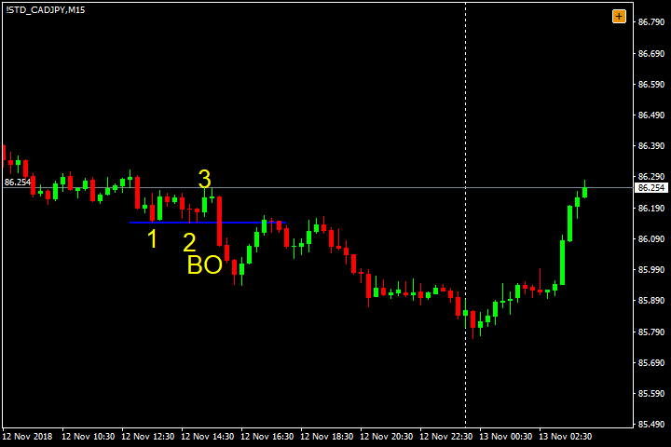 | 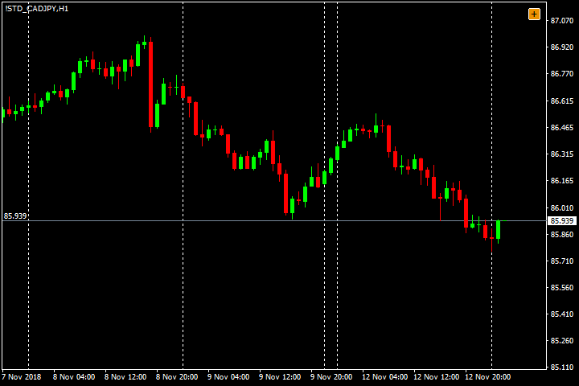
6 | CAD/JPY | 2018-08-11 | Có | Không | Không | Không | Có | 2/5 | Dưới 2R | 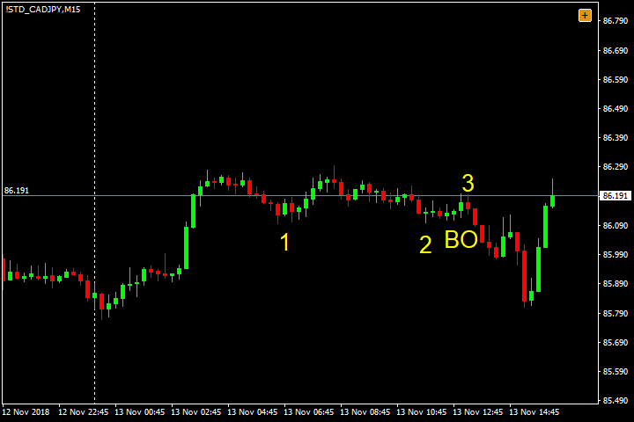 | 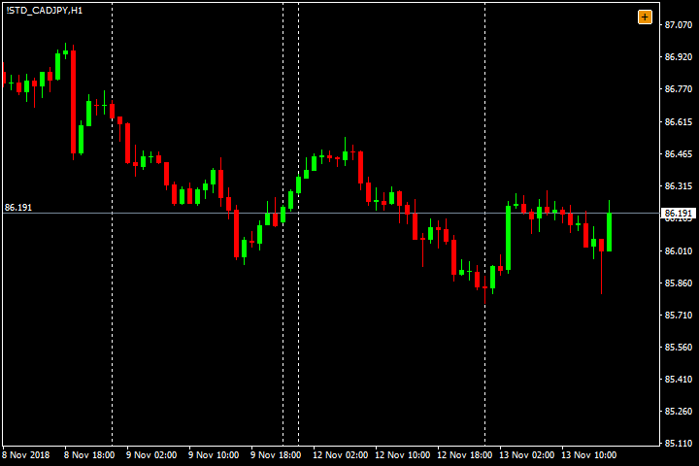
7 | CAD/JPY | 22/11/2018 | Có | Không | Không | Có | Không | 2/5 | Trên 2R | 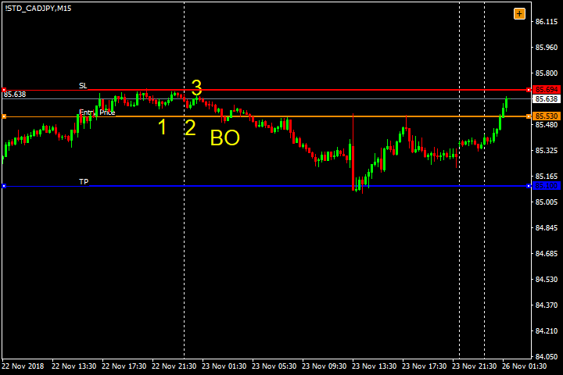 | 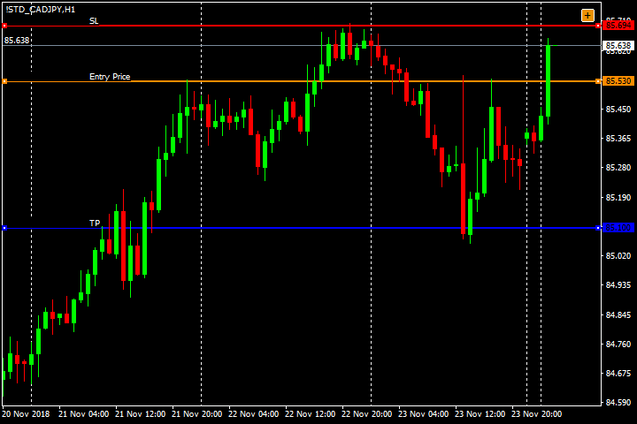
8 | CAD/JPY | 2018-04-12 | Có | Không | Không | Có | Không | 2/5 | Trên 3R và vô cực | 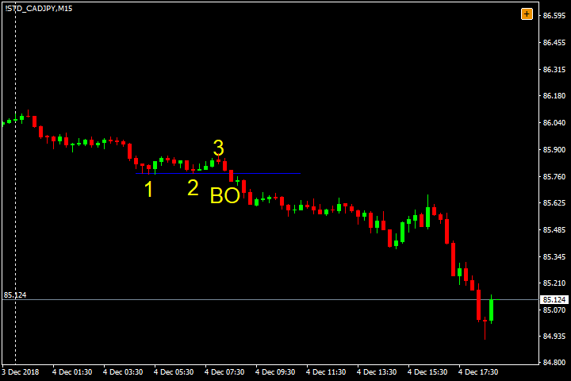 | 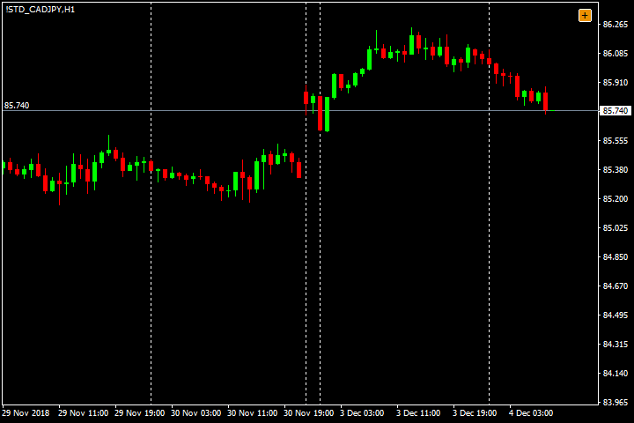
9 | CAD/JPY | 2021-07-12 | Có | Có | Không | Có | Không | 3/5 | Trên 3R và vô cực | 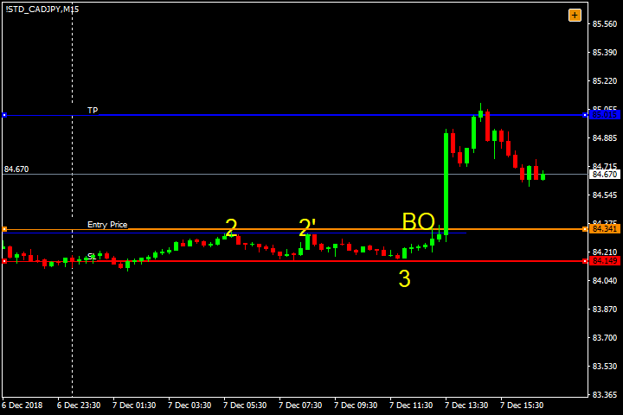 | 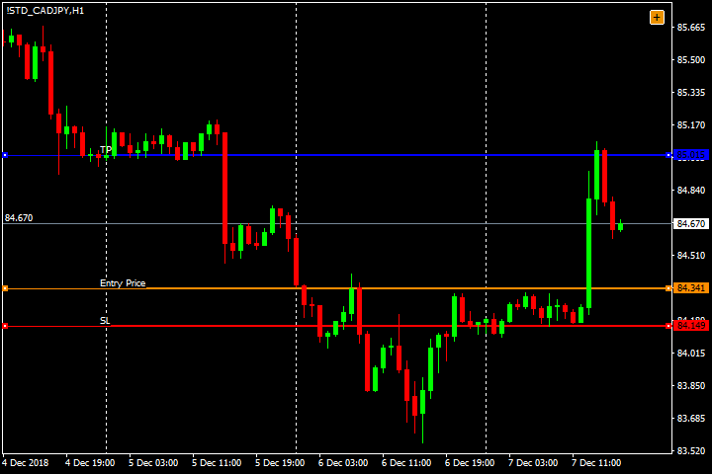
10 | CAD/JPY | 18/12/2018 | Có | Có | Có | Có | Có | 5/5 | Trên 2R | 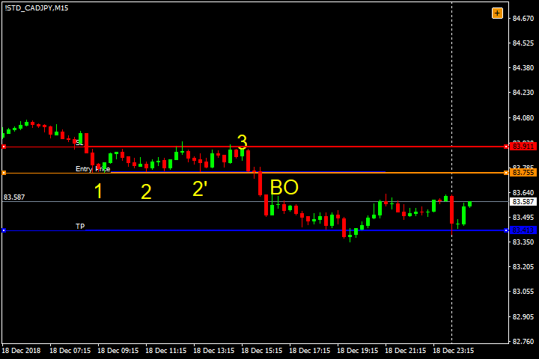 | 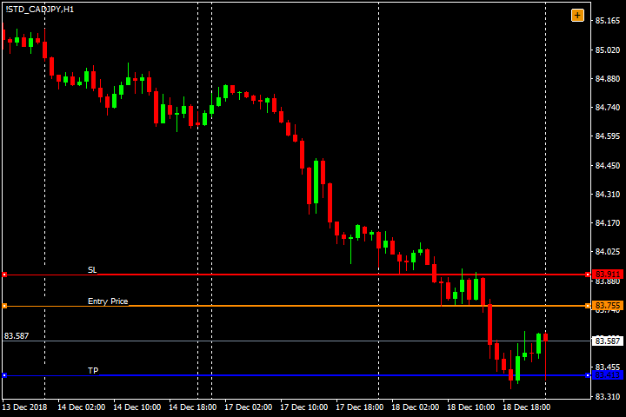
11 | CAD/JPY | 28/1/2019 | Có | Có | Không | Có | Không | 3/5 | Trên 2R | 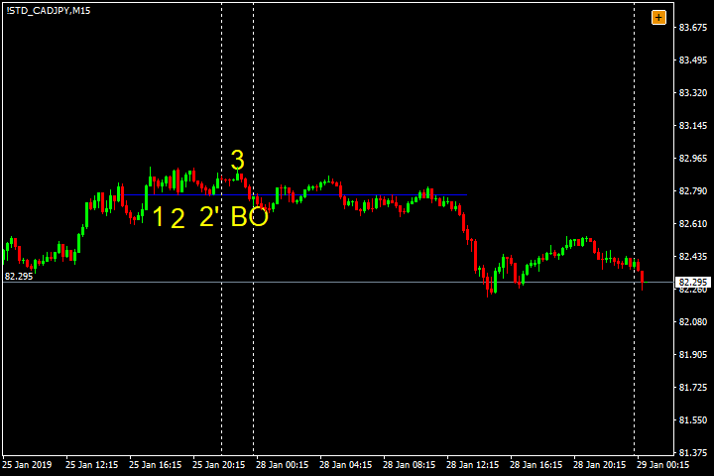 | 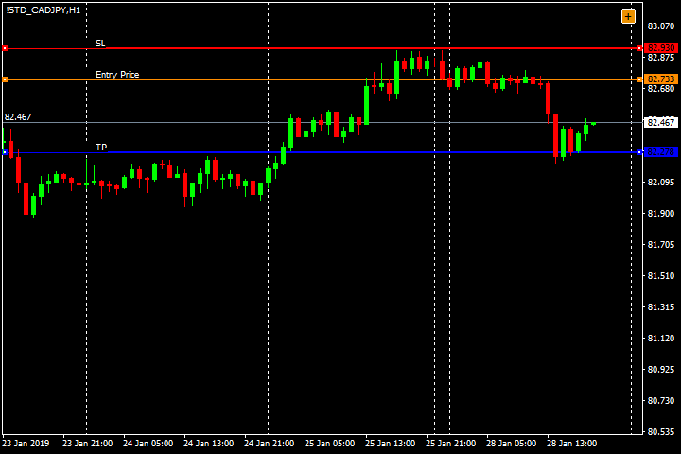
12 | CAD/JPY | 28/1/2019 | Có | Có | Không | Có | Không | 3/5 | Trên 3R và vô cực | 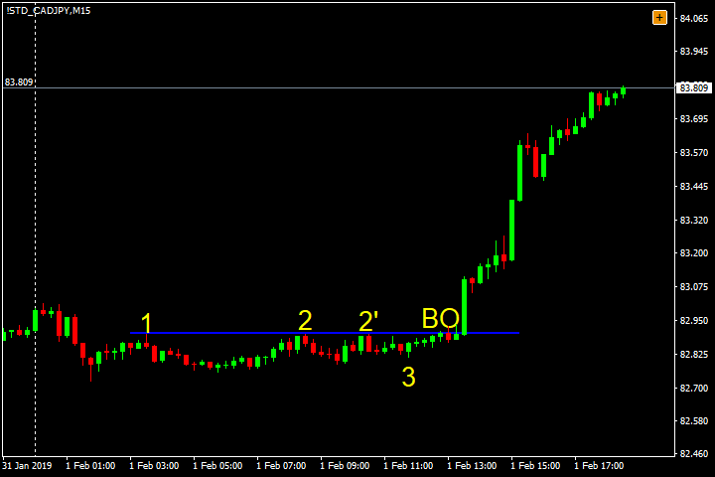 | 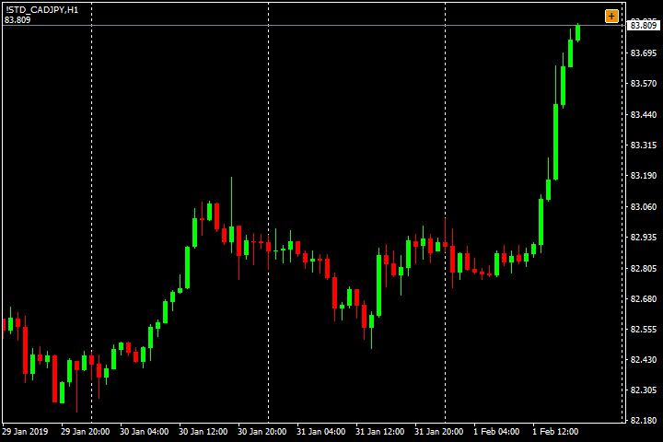
13 | CAD/JPY | 17/2/2019 | Có | Có | Có | Có | Có | 5/5 | Trên 3R và vô cực | 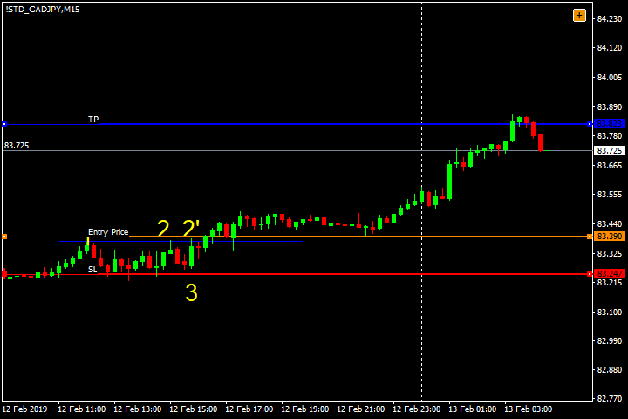 | 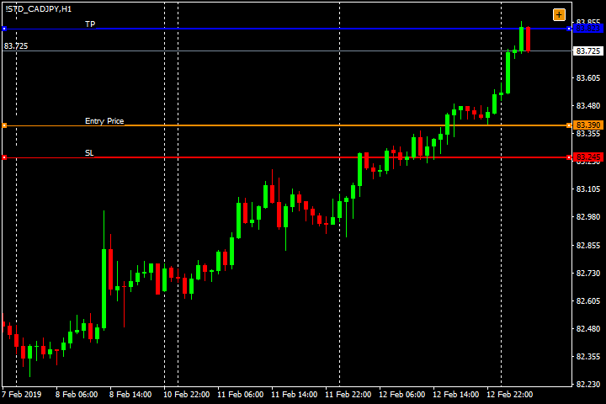
14 | CAD/JPY | 2019-01-03 | Có | Có | Không | Có | Có | 4/5 | Trên 2R | 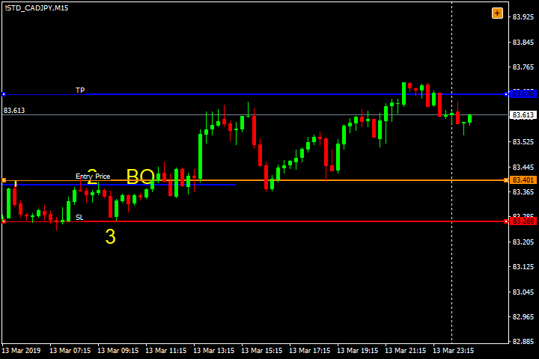 | 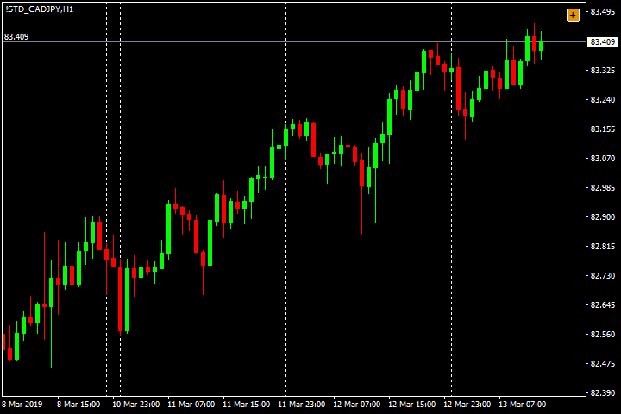
15 | CAD/JPY | 13/4/2019 | Có | Có | Có | Có | Không | 4/5 | Trên 2R | 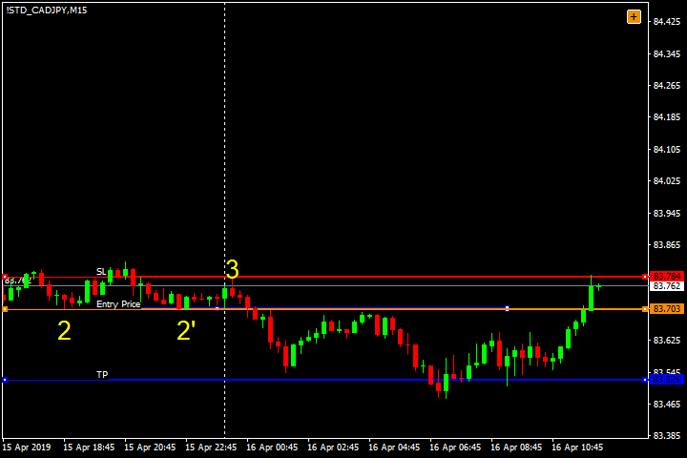 | 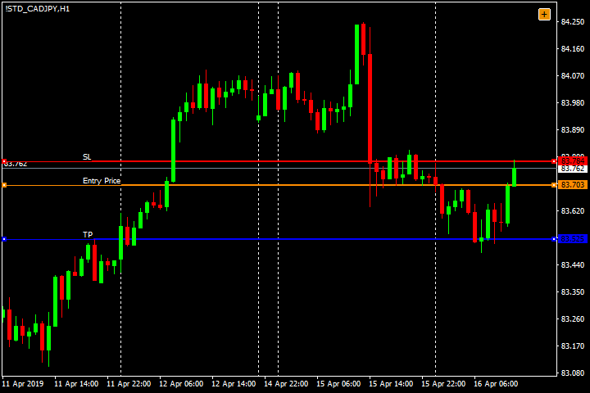
16 | CAD/JPY | 2019-04-06 | Có | Không | Không | Có | Có | 3/5 | Trên 2R | 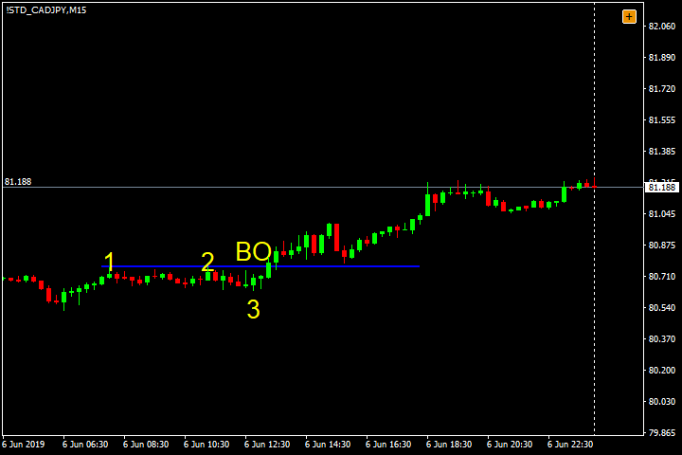 | 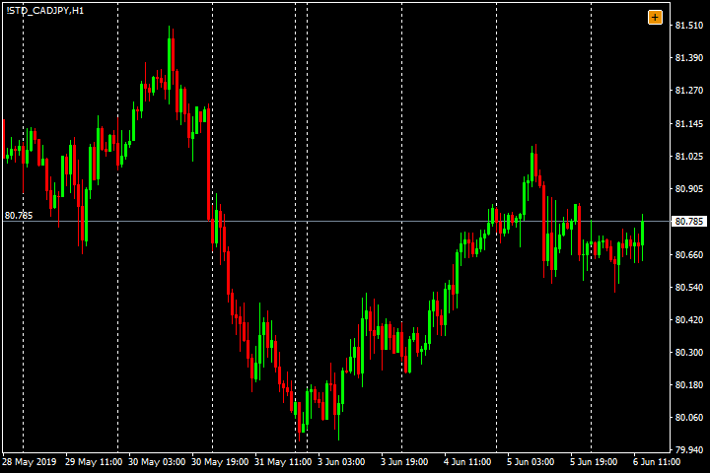
17 | CAD/JPY | 2019-04-06 | Có | Không | Không | Có | Có | 3/5 | Trên 2R
18 | CAD/JPY | 2019-04-06 | Có | Không | Không | Không | Không | 1/5 | Dưới 2R | 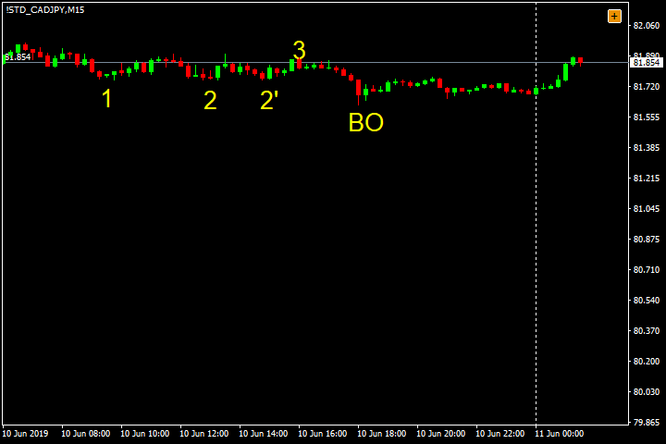 | 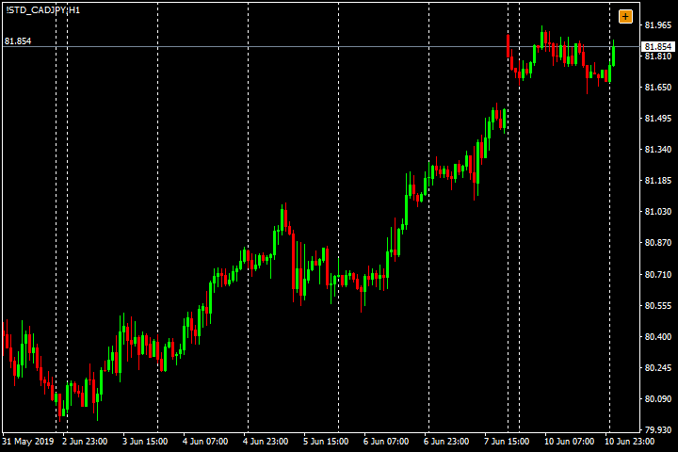
19 | CAD/JPY | 25/7/2019 | Có | Không | Không | Có | Không | 2/5 | Trên 2R | 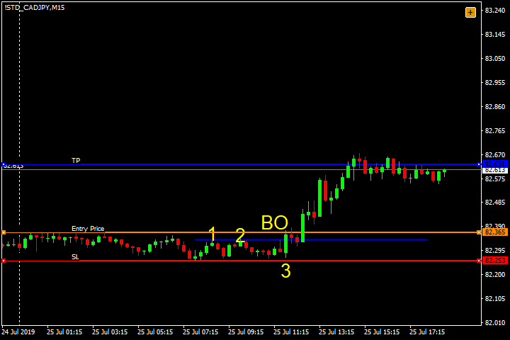 | 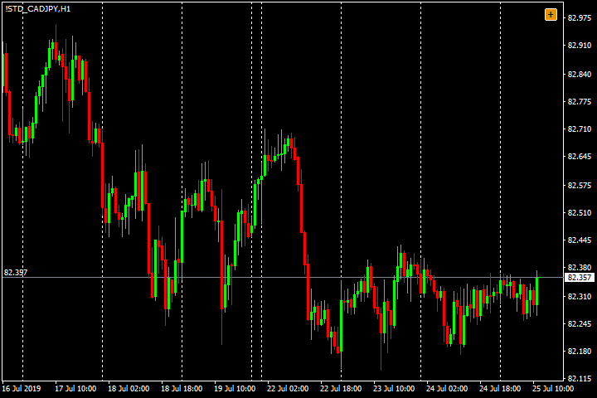
20 | CAD/JPY | 2019-05-09 | Có | Không | Có | Có | Có | 4/5 | Trên 2R | 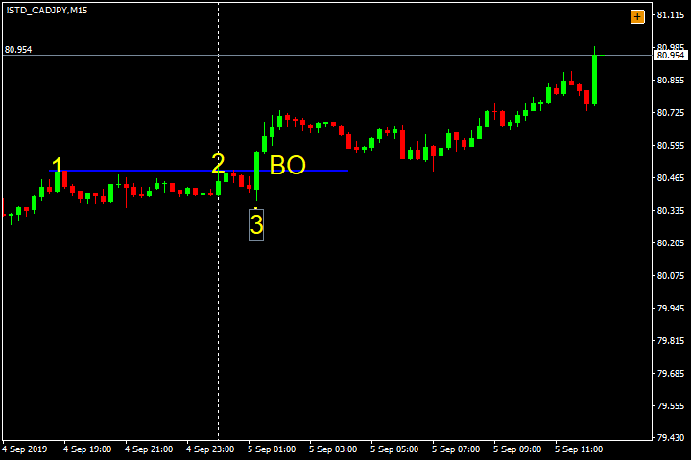 | 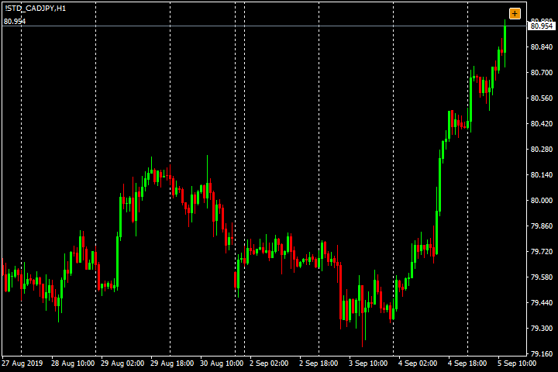
21 | CAD/JPY | 2019-05-09 | Có | Không | Có | Có | Có | 4/5 | Trên 2R |  | 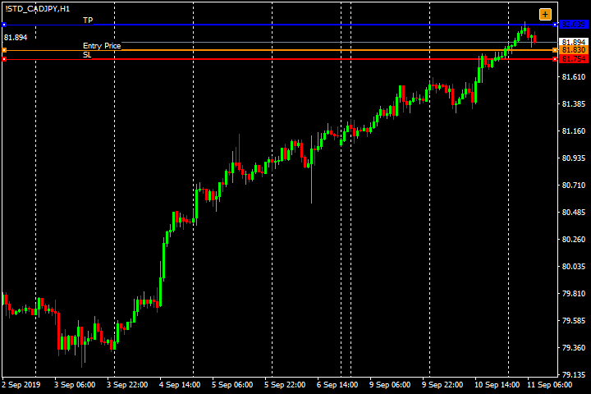
22 | CAD/JPY | 2019-11-09 | Có | Có | Có | Có | Có | 5/5 | Trên 2R | 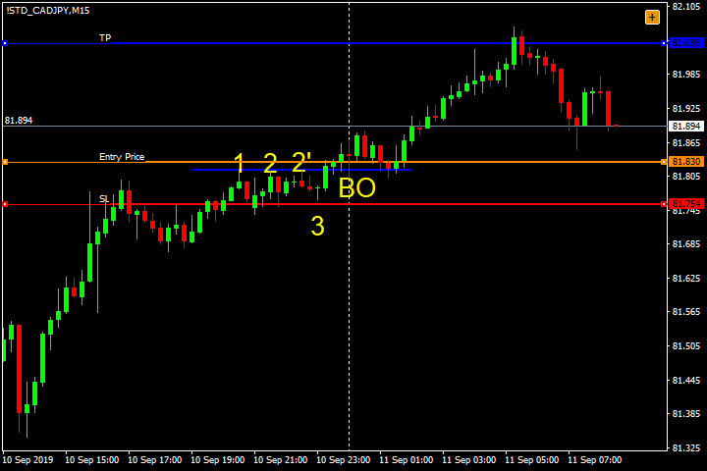
23 | CAD/JPY | 21/10/2019 | Có | Không | Không | Có | Có | 3/5 | Trên 2R | 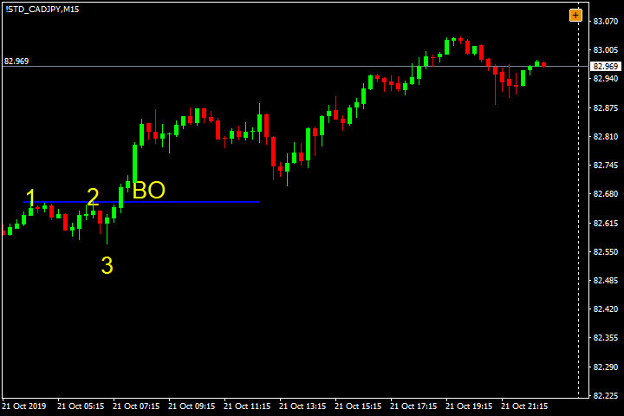 | 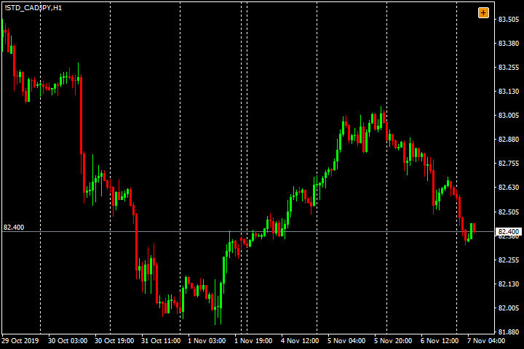
24 | CAD/JPY | 2019-06-11 | Có | Không | Có | Có | Không | 3/5 | Trên 3R và vô cực | 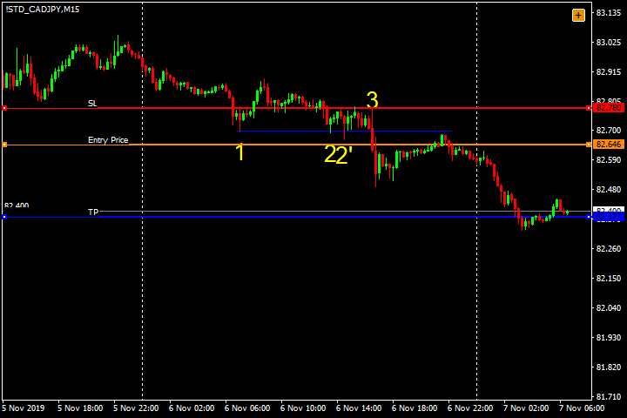 | 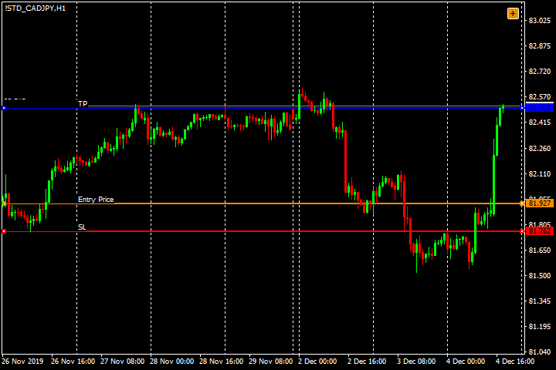
25 | CAD/JPY | 2019-04-12 | Có | Không | Có | Có | Không | 3/5 | Trên 3R và vô cực | 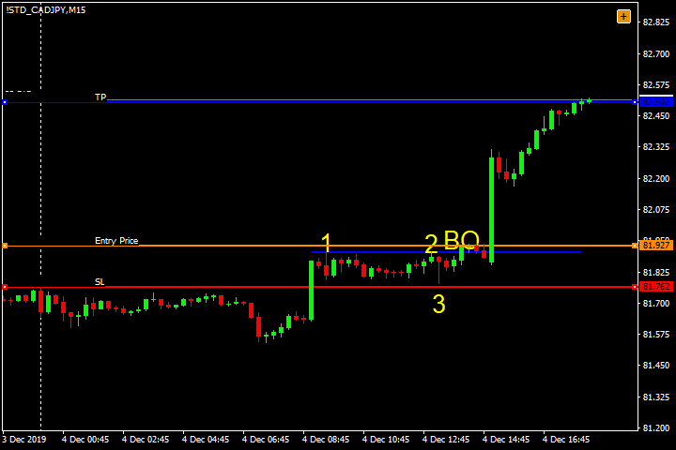
26 | CAD/JPY | 27/12/2019 | Có | Không | Có | Có | Có | 4/5 | Trên 2R | 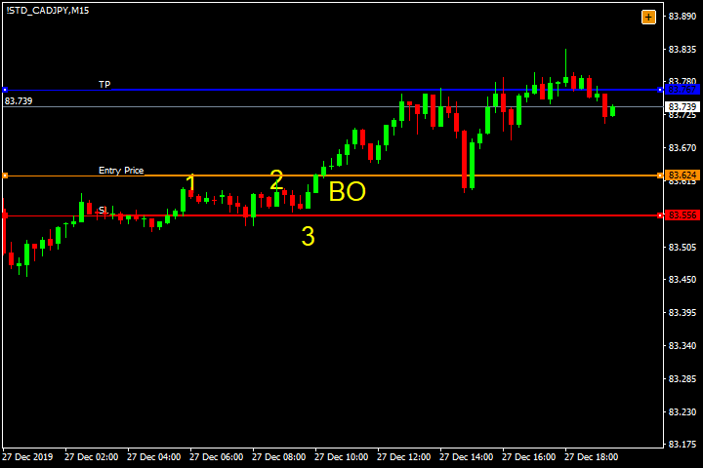 | 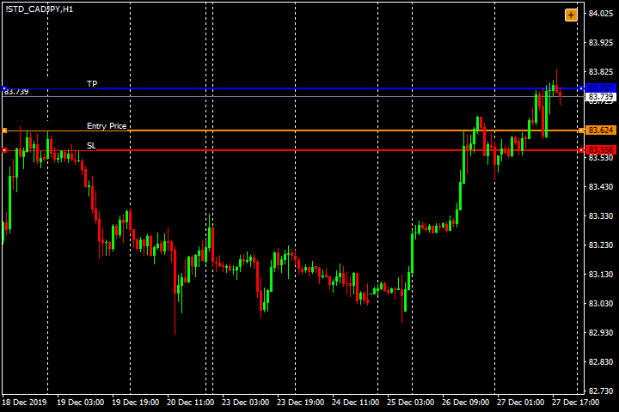
27 | CAD/JPY | 2020-03-01 | Không | Có | Có | Không | Có | 3/5 | Dưới 2R | 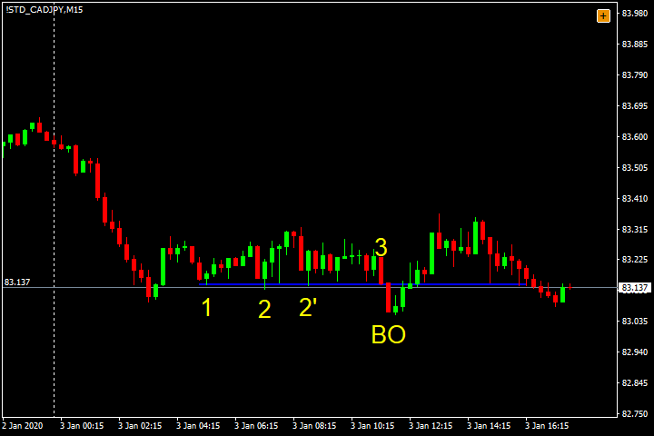 | 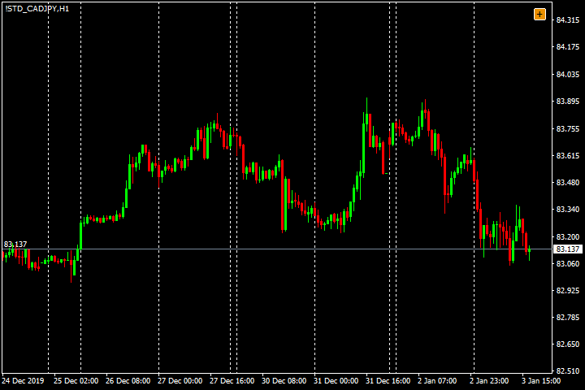
28 | CAD/JPY | 29/1/2020 | Có | Không | Có | Có | Có | 4/5 | Trên 2R | 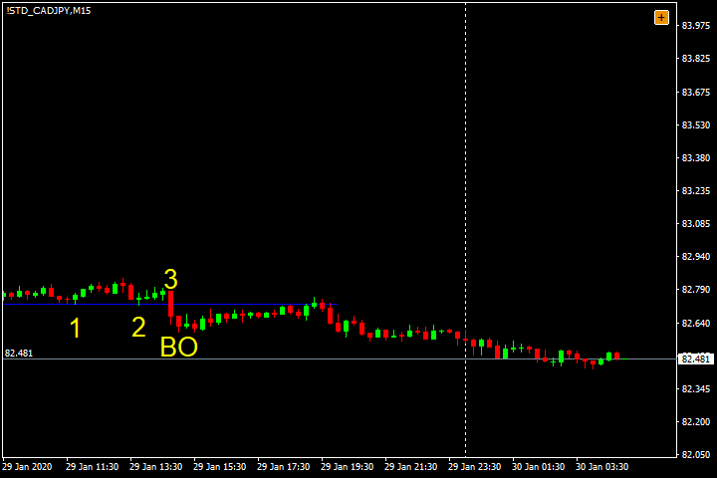 | 
29 | CAD/JPY | 29/1/2020 | Có | Không | Có | Có | Có | 4/5 | Trên 2R
30 | CAD/JPY | 29/1/2020 | Có | Có | Có | Có | Không | 4/5 | Trên 2R |  | 
31 | CAD/JPY | 28/2/2020 | Có | Không | Có | Có | Có | 4/5 | Trên 3R và vô cực |  | 
32 | CAD/JPY | 20/2/2020 | Không | Không | Có | Có | Có | 3/5 | Trên 2R |  | 
33 | CAD/JPY | 28/2/2020 | Có | Không | Không | Không | Không | 1/5 | Dưới 2R |  | 
34 | CAD/JPY | 16/3/2020 | Có | Không | Có | Có | Không | 3/5 | Trên 2R |  | 
35 | CAD/JPY | 16/3/2020 | Có | Có | Không | Có | Có | 4/5 | Trên 2R |  | 
36 | CAD/JPY | 2020-01-05 | Không | Không | Có | Không | Có | 2/5 | Dưới 2R |  | 
37 | CAD/JPY | 2020-03-06 | Không | Không | Không | Có | Có | 2/5 | Trên 2R |  | 
38 | CAD/JPY | 2020-06-06 | Có | Có | Không | Có | Không | 3/5 | Trên 3R và vô cực |  | 
39 | CAD/JPY | 2020-11-06 | Có | Có | Có | Có | Có | 5/5 | Trên 3R và vô cực |  | 
40 | CAD/JPY | 17/6/2020 | Có | Không | Không | Không | Không | 1/5 | Dưới 2R |  | 
41 | CAD/JPY | 30/6/2020 | Có | Có | Không | Có | Có | 4/5 | Trên 2R |  | 
42 | NZD/CAD | 21/8/2021 | Không | Có | Có | Có | Có | 4/5 | Dưới 2R |  | 
43 | AUD/CHF | 21/8/2021 | Có | Không | Có | Không | Không | 2/5 | Trên 2R |  | 
44 | CAD/JPY | 24/8/2021 | Có | Không | Có | Không | Có | 3/5 | Trên 2R |  | 
45 | CAD/JPY | 2020-10-08 | Có | Không | Có | Có | Có | 4/5 | Trên 2R |  | 
46 | CAD/JPY | 2020-11-08 | Có | Có | Có | Có | Có | 5/5 | Trên 3R và vô cực |  | 
47 | CAD/JPY | 21/1/2021 | Có | Có | Không | Có | Không | 3/5 | Trên 2R |  | 
48 | EUR/CAD | 2019-03-10 | Có | Không | Có | Có | Có | 4/5 | Trên 2R |  | 
49 | EUR/CAD | 28/5/2020 | Có | Không | Không | Có | Có | 3/5 | Trên 2R |  | 
50 | EUR/CAD | 17/11/2020 | Có | Không | Không | Không | Có | 2/5 | Trên 2R |  | 
51 | EUR/USD | 2020-06-01 | Có | Không | Không | Có | Không | 2/5 | Trên 2R |  | 
52 | EUR/USD | 21/11/2020 | Có | Không | Không | Có | Không | 2/5 | Dưới 2R |  | 
53 | EUR/JPY | 2020-02-01 | Có | Không | Có | Có | Có | 4/5 | Trên 2R |  | 
54 | EUR/JPY | 2020-06-01 | Có | Không | Có | Có | Có | 4/5 | Dưới 2R |  | 
55 | EUR/JPY | 21/1/2020 | Có | Không | Có | Có | Có | 4/5 | Trên 2R |  | 

